迁移
Oracle表迁移到Guass
 | 1、表迁移：
 |  | 直接使用旧Oracle的创建表语句，去掉空间相关

 | 2、数据迁移：
 | Oralce查询，并导出为csv文件 |  | 注：时间戳列字段需要查询时转换为字符，再导出为csv文件。

 | select ritem_id, ritem_code, ritem_name, ritem_sqldef, ritem_remark, ritem_editwhere, ritem_querywhere, ritem_statisticswhere, creater, TO_CHAR(creat_time,'yyyy-MM-dd HH24:mi:ss') as creat_time, modifyer, TO_CHAR(modify_time,'yyyy-MM-dd HH24:mi:ss') modify_time, ritem_type from dp_sys_t_resourceitem

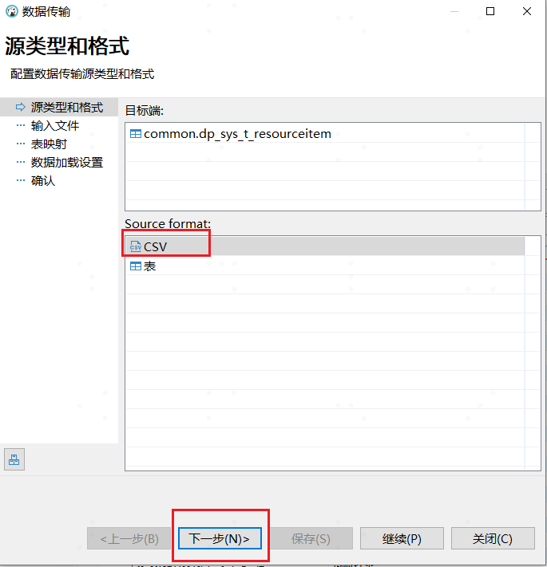
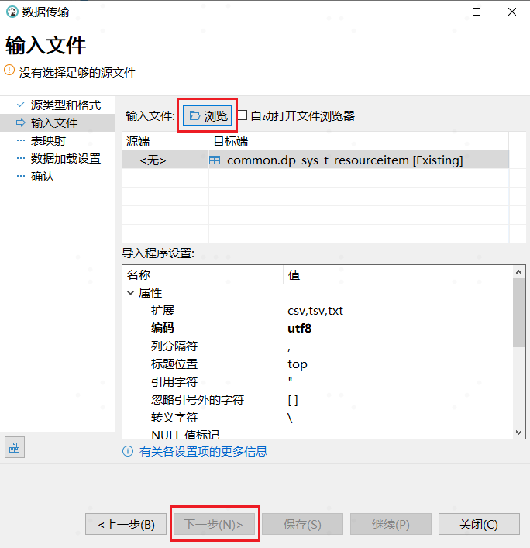

 | Dbeaver：导入数据
 | 在DBeaver中导入时，表映射中映射规则中，名称大小写要选择【小写】
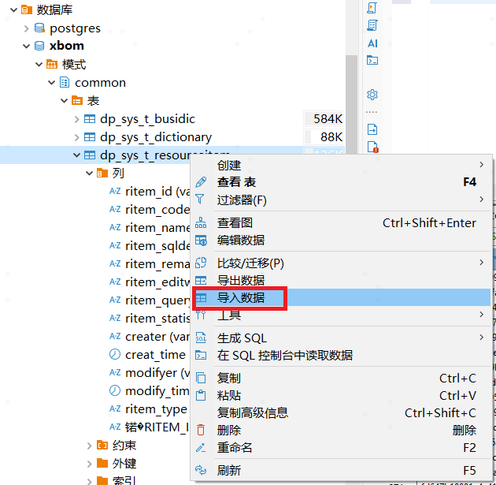

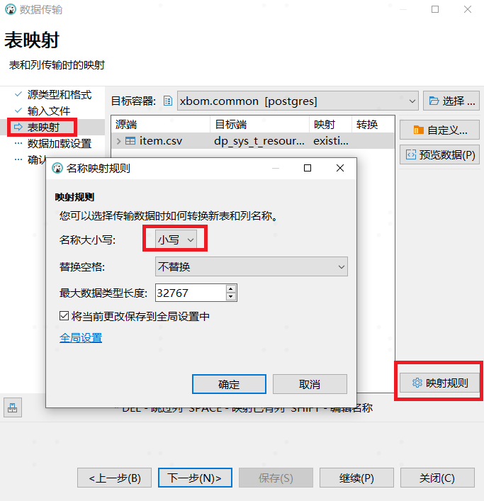

在Dbeaver中修改GaussDB中的包：
 | 先要切换模式的默认值，不然会报包不存在错误
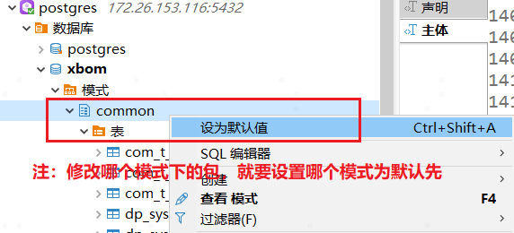

 | 有时增加了一个数据类型或其他修改，但执行包修改保存时（部分代码还是旧的），仍然报错，可以将修改的包体复制下来到记事本内，关掉原包再重新打开并粘贴，再执行就不报错了
 | 有时声明无法增加，或以试着先备份好包声明和包体。然后删除原包，再新增同名包，再将原内容复制回来，执行保存即可！！
 | 备份包：右击包 =》生成SQL =》DDL

